01-tax_advisory
Osnovne informacije
Naziv procesa obrade | Evidencija obrade podataka za porezno savjetovanje
U kojoj organizacijskoj jedinici (sektoru/odjelu) se obavlja navedeni proces? | Financijski odjel / Odjel za porezno savjetovanje
Ime, prezime i kontakt detalji osobe koja je nadležna za navedenu obradu | 1. Blanka Pirša, +385 (0)1 6461 787, blanka.pirsa@tpa-group.hr; 2. Ljerka Jesenko, +385 (0)1 6468 451, ljerka.jesenko@tpa-group.hr;
Ime, prezime i kontakt detalji IT osobe koja je zadužena za podršku navedenoj obradi | Igor Dolovčak, BUBIT TECH d.o.o., +385 (0)91 252 5584, igor@bubit.hr / Ime i prezime kontakta, EXCEL COMPUTERS d.o.o., +385 (0)95 605 555, excel@excel.hr
Informacije iz poslovnog i IT odjela

Koja je pozadina i kontekst obrade? Koja je osnova za obradu osobnih podataka? Navesti poslovne razloge zašto se ova obrada provodi. Opće specifikacije nisu dovoljne (npr. izvođenje ugovora itd.). | Obrada osobnih podataka provodi se radi pružanja poreznih savjetodavnih usluga klijentima, ispunjavanja zakonskih obveza vezanih uz porezno izvještavanje i savjetovanje, te ispunjenja ugovornih obveza prema klijentima. Pravna osnova: ispunjavanje ugovornih obveza (čl. 6(1)(b) GDPR-a) i ispunjavanje zakonskih obveza (čl. 6(1)(c) GDPR-a).
Koji podaci se obrađuju/će biti obrađeni? Unesite pojedinačne podatke i dodajte te podatke u kategoriju. Također uključite tehnički neophodne podatke (npr. ID baze podataka). | Individualni tip podataka |  |  | Dodjela u kategoriju |  |  |  | Kategorija utječe na ispitanike
 | Ime i prezime |  |  | IDENTIFIKACIJA |  |  |  | Klijent
 | OIB |  |  | IDENTIFIKACIJA |  |  |  | Klijent
 | Adresa prebivališta/boravišta |  |  | IDENTIFIKACIJA |  |  |  | Klijent
 | Kontakt podaci (telefon, e-mail) |  |  | KONTAKTNI PODACI |  |  |  | Klijent
 | Bankovni podaci (IBAN) |  |  | FINANCIJSKI PODACI |  |  |  | Klijent
 | Porezni identifikacijski broj |  |  | IDENTIFIKACIJA |  |  |  | Klijent
 | Financijski podaci (primitci, izdaci, obveze) |  |  | FINANCIJSKI PODACI |  |  |  | Klijent
 | Porezne prijave |  |  | FINANCIJSKI PODACI |  |  |  | Klijent
 | ID baze podataka |  |  | TEHNIČKI PODACI |  |  |  | Klijent
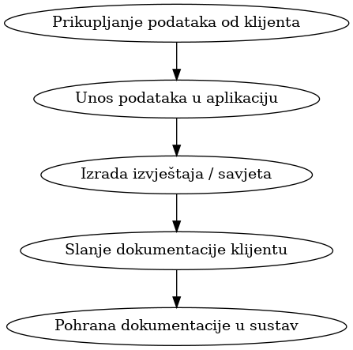
Kako se podaci obrađuju ili kako će se podaci obrađivati? Navedite grubu sliku koraka u procesu obrade podataka. Navedite koji su sustavi uključeni u proces. Ako je moguće navesti dijagram tijeka podataka | Podaci se unose u internu aplikaciju za upravljanje klijentima i poreznim savjetovanjem. Nakon unosa, podaci se koriste za izradu poreznih prijava, izvještaja i analize. Sustavi uključeni u proces: poslovna aplikacija za porezno savjetovanje (npr. CRM, računovodstveni softver), e-mail sustav za komunikaciju. Grubi koraci procesa: 1. Prikupljanje podataka od klijenta 2. Unos podataka u aplikaciju 3. Izrada izvještaja / savjeta 4. Slanje dokumentacije klijentu 5. Pohrana dokumentacije u sustav
Može li ta obrada također biti odrađena pseudonimiziranim podacima? Ako ne, navedite razlog. | Ne, jer je za pružanje poreznog savjetovanja nužno raspolagati identitetom klijenta i njegovim stvarnim osobnim i financijskim podacima.
Odakle podaci dolaze? Odakle su podaci došli prije obrade? Npr. podaci dolaze iz poslovne aplikacije. S obzirom na izravni prethodni izvor podataka, ovdje se ne bi trebalo navoditi izvor podataka za cijelu tvrtku (npr. klijent) | Podaci dolaze izravno od klijenata (putem obrasca, e-maila, osobnim putem) i iz poslovne aplikacije za upravljanje klijentima.
Gdje će se podaci proslijediti? Tko je primatelj podataka u ovoj obradi? Molimo uključite interne primatelje podataka kao i vanjske. | Interni primatelji: Odjel za porezno savjetovanje, Financijski odjel. Vanjski primatelji (ako ih ima, npr. u slučaju zakonskih obveza): Porezna uprava, vanjski računovodstveni servis (ako je primjenjivo).
U kojem trenutku podaci više nisu potrebni? Iz perspektive poslovanja odredite kada se podaci više ne zahtijevaju u ovoj obradi. | Podaci više nisu potrebni nakon isteka zakonskog roka za čuvanje poslovne dokumentacije, koji prema poreznim propisima obično iznosi 10 godina.
Hoće li podaci biti izbrisani ili anonimizirani? Kako će to biti učinjeno? | Podaci će biti izbrisani iz sustava po isteku zakonskog roka za čuvanje, kroz sigurnosne procedure brisanja iz baze podataka i uništavanje fizičkih zapisa.
Hoće li podaci iz ove obrade biti korišteni na međunarodnoj razini? | Ne
…ako hoće, u koje zemlje će podaci biti poslani?
… ako hoće, iz kojih zemalja je moguće pristupiti podacima?
Hoće li se za ovu obradu koristiti vanjski dobavljači društva ? Relevantni dobavljači su i ugovori / aktivnosti održavanja i podrške. | Da, moguće je korištenje vanjskog pružatelja usluga IT podrške i eventualno vanjskog računovodstvenog servisa. Dobavljač: (unesi naziv ako znaš) Zadatak: Održavanje sustava, sigurnosne kopije, tehnička podrška. Podizvođači: (ako postoji, navesti)
…ako hoće, navedite detalje o dobavljaču.
… ako hoće, koje će zadatke izvršavati dobavljač? | Dobavljači pružaju održavanje i tehničku podršku za IT sustave koji se koriste u procesu obrade podataka. Vanjski dobavljači koji sudjeluju u obradi osobnih podataka imaju s društvom sklopljene odgovarajuće ugovore o obradi podataka čime se osigurava usklađenost s propisima za zaštitu podataka.
… ako hoće, ima li dobavljač podizvođače? Molimo navedite ih, kao i njihove zadatke. | Dobavljač nema angažirane podizvođače za poslove koje obavlja za i u ime TPA.
Molim klasificirajte podatke Imajte na umu da su ti sadržaji definirani u Pravilniku o primjerenom korištenju informacijskog sustava | Povjerljivost | Dostupnost | Integritet
 | Tajno | Otporan na pogreške | Normalan
GDPR pregled
Ovaj odjeljak treba urediti vlasnik GDPR-a
Pravna osnova za obradu podataka | Ispunjavanje ugovornih i zakonskih obveza (čl. 6(1)(b) i 6(1)(c) GDPR)
… ako je pravna osnova legitiman interes (članak 6. stavak 1. točka 2. GDPR), molimo navedite pojedinosti o uravnoteženju interesa. | Nije primjenjivo
…ako je pravna osnova legitiman interes (članak 6. stavak 1. točka 2. GDPR), kako je uzet u obzir pravo na prigovor prema članku 6. stavku 1. točki 21 ? | Nije primjenjivo
… ako je pravna osnova legitiman interes (članak 6. stavak 1. točka 2.), ovisno o kritičnosti ove djelatnosti obrade u poslovanju, možda je poželjno raspravljati unaprijed za prekoračenje interesa u slučaju kontradikcije. | Nije primjenjivo
…ako je pravna osnova privola (članak 6. stavak 1. GDPR), molimo da navedete podatke o privoli. | Nije primjenjivo
Morate li uzeti u obzir pravila za posebne kategorije podataka (članak 9/10 GDPR)? Ako morate, kako ste ih uzeli u obzir? | Ne, posebne kategorije podataka se ne obrađuju
Utječe li djelatnost obrade na zahtjeve za informacijama (članak 13/14 GDPR)? Ako da, kako je to ispunjeno? Ako nije relevantno, navedite razloge. | Da, ispitanici su informirani prilikom prikupljanja podataka (npr. kroz politiku privatnosti)
Je li potrebno uzeti u obzir pravo na pristup (članak 15. GDPR)? Ako je tako, kako je to zajamčeno? Ako nije relevantno, navedite razloge. | Da, omogućeno je ostvarivanje prava na pristup na zahtjev ispitanika
Je li u ovoj obradi potrebno uzeti u obzir pravo na ispravak (članak 16. GDPR). Ako je tako, kako je to uzeto u obzir? Ako to nije relevantno, navedite razloge. | Da, omogućena je ispravka netočnih osobnih podataka na zahtjev ispitanika
Postoji li već definiran pojam brisanja za podatke iz ove obrade (članak 17. GDPR)? Ako je tako, priložite ga, kao i dokaz o korištenju. Ako su pravila o brisanju definirana u širem konceptu, molimo da to opišete | Da, nakon isteka zakonskog roka za čuvanje (10 godina) podaci se brišu
Treba li ovdje u obzir uzeti pravo na ograničenja obrade (članak 18. GDPR)? Ako je tako, kako je to uzeto u obzir? Ako to nije relevantno, navedite razloge. | Da, pravo na ograničenje je omogućeno na zahtjev ispitanika
Ako su čl. 16, 17 (1) ili 18 GDPR-a relevantni za ovu djelatnost obrade, kako se osigurava da su primatelji podataka obaviješteni u skladu s čl. 19? | Internim postupcima obavještavanja u slučaju ispravka, brisanja ili ograničenja
Mora li se uzeti u obzir pravo na prijenos podataka? Ako je tako, kako je to uzeto u obzir? Ako to nije relevantno, navedite razloge. | Da, ako ispitanik to zatraži i ako je tehnički izvedivo
Je li propis prema čl. 22 relevantan? Ako jeste, provedite procjenu utjecaja na zaštitu podataka. Ako ne, molimo da date kratko objašnjenje zašto nije relevantno. | Nije relevantno, nema automatiziranog donošenja odluka
Na koji se način načela zaštite podataka prema dizajnu i po defaultu uzimaju u obzir u ovoj obradi. | Ograničeni pristup podacima, sigurnosne mjere, najmanji mogući opseg obrade
Kako se osigura provođenje pružanja obavijesti o povredi podataka (čl. 33/34) ? Ima li ova obrada vlastita pravila ili postoji sveukupan proces? | Postoji interni postupak za prijavu i obavješćivanje o povredi osobnih podataka
Ako se vanjski dobavljači koriste u okviru ove obrade, rade li u okviru sporazuma o izvršitelju obrade ili postoji zasebna pravna osnova za obradu podataka (ako jeste, molimo navedite)? | Da, s dobavljačima su sklopljeni ugovori o izvršiteljima obrade u skladu s GDPR-om
Koji rizici za ispitanike mogu nastati tijekom ove obrade podataka? Molimo procijenite vjerojatnost i utjecaj s obzirom na ovaj popis. |  |  |  | Vjerojatnost | Utjecaj | Razina rizika | Od - Do | Evaluacija
 | Diskriminacija |  |  | 2 | 4 | Visoki | 6 to 9 | Obaviti DPIA
 | Krađa identiteta ili prevara |  |  | 3 | 8 | Srednji | 3 to 5 | Obaviti DPIA
 | Financijski gubitak |  |  | 3 | 7 | Niski | 1 to 2
 | Reputacijska šteta |  |  | 3 | 6 | Nema | 0
 | Povreda poslovne tajne |  |  | 2 | 7
 | Gospodarski ili socijalni nedostatak |  |  | 2 | 5 | Total | 2.7 | OK
 | Prepreke za ostvarivanje prava ispitanika |  |  | 2 | 4
 | Obrada posebnih kategorija podataka |  |  | 0 | 0
 | Neovlašteno otkrivanje pseudonimizacije |  |  | 0 | 0
 | Evaluacija osobnih aspekata (analiza, prediktivna) |  |  | 1 | 2
 | Obrada podataka o djeci |  |  | 0 | 0
 | Obrada velikih količina osobnih podataka / ispitanika |  |  | 3 | 5
 | Ostalo:
U kojim intervalima treba iznova pregledati obradu podataka? | Pregled obrade podataka provodi se najmanje jednom godišnje ili ranije u slučaju značajnih promjena u procesima, zakonodavnim zahtjevima ili sigurnosnim incidentima.
IT sigurnosni pregled
Ovaj odjeljak treba urediti Službenik za informacijsku sigurnost
Izjava službenika za informacijsku sigurnost | Službenik za informacijsku sigurnost je pregledao opisani proces obrade podataka za porezno savjetovanje i potvrđuje da su poduzete odgovarajuće tehničke i organizacijske mjere za zaštitu osobnih podataka u skladu s važećim propisima o zaštiti podataka.

02-tax_due_dilligence
...
 |  | IDENTIFIKACIJA | Klijent
 |  | IDENTIFIKACIJA | Klijent
 |  | IDENTIFIKACIJA | Klijent
 |  | KONTAKTNI PODACI | Klijent
 |  | FINANCIJSKI PODACI | Klijent
 |  | IDENTIFIKACIJA | Klijent
 |  | FINANCIJSKI PODACI | Klijent
 |  | FINANCIJSKI PODACI | Klijent
 |  | FINANCIJSKI PODACI | Klijent
 |  | IDENTIFIKACIJA | Klijent
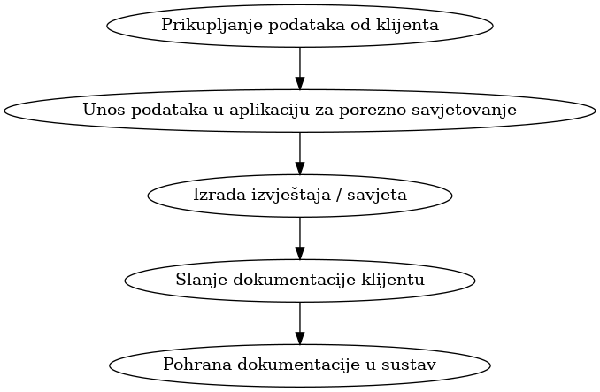
...
Dostupnost | Integritet
...

03-tax_structuring
...
IDENTIFIKACIJA | klijent
IDENTIFIKACIJA | klijent
IDENTIFIKACIJA | klijent
KONTAKT PODACI | klijent
PROFESIJA/FINANCIJSKI PODACI | klijent
FINANCIJSKI PODACI | klijent
FINANCIJSKI PODACI | klijent
FINANCIJSKI PODACI | klijent
FINANCIJSKI PODACI | klijent
TEHNIČKI PODACI | klijent
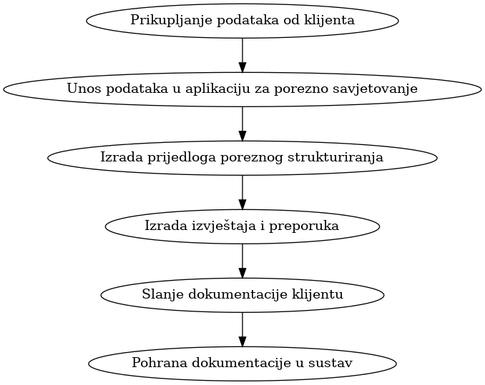
...

04-PDV_restructuring
...
 | Dodjela u kategoriju | Kategorija utječe na ispitanike
 | IDENTIFIKACIJA | Osoba
 | IDENTIFIKACIJA | Osoba
 | KONTAKTNI PODACI | Osoba
 | RADNI PODACI | Osoba
 | PRAVNI PODACI | Osoba
 | FINANCIJSKI PODACI | Osoba
 | PRAVNI PODACI | Osoba
 | PRAVNI PODACI | Osoba
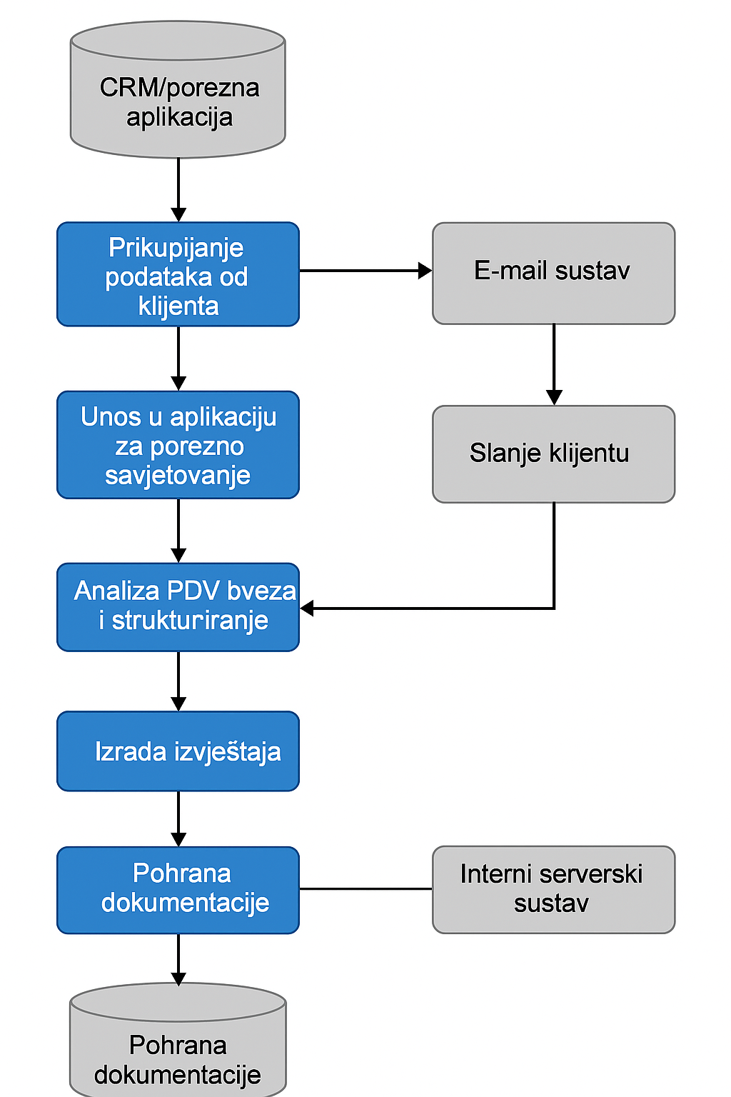
...
Integritet
Normalan
...

